Sheet1
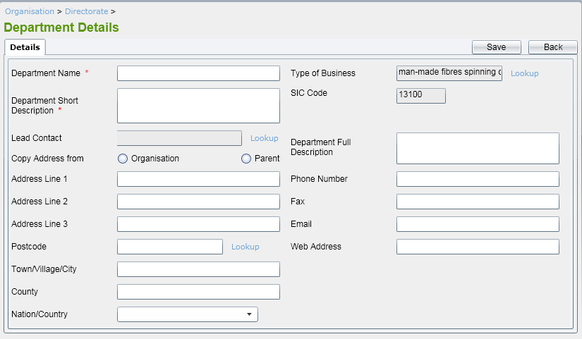

Process ID |  | Process name |  | Function name
Department_Ins |  | Department_ins |  | Thêm mới 1 Department
Format run (gọi ra) |  |  | Department_ins [th.số 1] [th.số 2] [th.số 3] {th.số 4} [th.số 5]{th.số 6} {th.số 7} [th.số 8] {th.số 9} {th.số 10} [th.số 11] {th.số 12} {th.số 13} {th.số 14} {th.số 15} {th.số 16}
Tham số 1 |  |  | Bắt buộc:Department Name
Tham số 2 |  |  | Bắt buộc: Mô tả ngắn về Department
Tham số 3 |  |  | Có thể lược bỏ(thông tin về ContactID)
Tham số 4 |  |  | Có thể lược bỏ (chọn lấy địa chỉ từ Org hay parent)
Tham số 5 |  |  | Có thể lược bỏ (AddressID 1)
Tham số 6 |  |  | Có thể lược bỏ (AddressID 2)
Tham số 7 |  |  | Có thể lược bỏ (AddressID 3)
Tham số 8 |  |  | Có thể lược bỏ (mã postcode)
Tham số 9 |  |  | Có thể lược bỏ(Town)
Tham số 10 |  |  | Có thể lược bỏ(County)
Tham số 11 |  |  | Có thể lược bỏ(Country)
Tham số 12 |  |  | Có thể lược bỏ(type business)
Tham số 13 |  |  | Có thể lược bỏ(mã Sic)
Tham số 14 |  |  | Có thể lược bỏ(mô tả đầy đủ về Department)
Tham số 15 |  |  | Có thể lược bỏ( Số điện thoại)
Tham số 16 |  |  | Có thể lược bỏ(fax)
Tham số 17 |  |  | Có thể lược bỏ (Email)
Tham số 18 |  |  | Có thể lược bỏ(Web)

Output kết quả run |  |  | N/A
Giá trị trả về |  |  | true：insert thành công／false：insert thất bại

【Nội dung xử lý】
0 | Không kết nối được database ghi "error database"
1
 | Thêm 1 bản ghi vào bảng Department với các thông tin trên
 | Nếu người dùng chọn vào "Organisation" copy thông tin từ org đổ vào [ addline, pocode, town, country, nation]
 | Nếu người dùng chọn vào "parent" copy thông tin từ parent đổ vào [ addline, pocode, town, country, nation]

【Table DB sử dụng】
No. | Table name |  |  |  | I/O | Notes
1 | Department |  |  |  | I/O
2 | parent |  |  |  | I/O
3 | organistation |  |  |  | I/O
4 | address

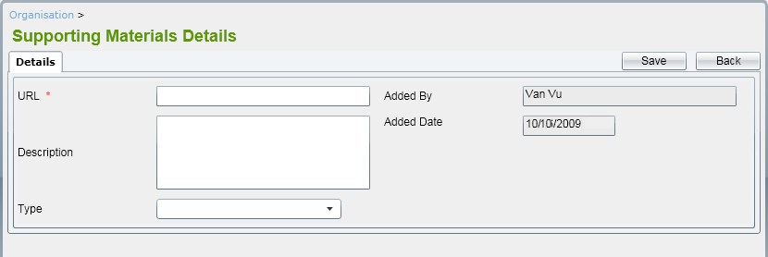

Process ID |  | Process name |  | Function name
Support |  | Support |  | Thêm mới 1 Supporting
Format run (gọi ra) |  |  | Support [th.số 1] [th.số 2] [th.số 3] {th.số 4}{th.số 5}
Tham số 1 |  |  | Bắt buộc:Url file support
Tham số 2 |  |  | Có thể lược bỏ (mô tả)
Tham số 3 |  |  | Bắt buộc (chọn kiểu file Doc/PDF/Excel)
Tham số 4 |  |  | Có thể lược bỏ (tên người thêm)
Tham số 5 |  |  | Có thể lược bỏ (Ngày thêm)
【Nội dung xử lý】
1 | Người dùng nhập url và các thông tin của file support (bắt buộc)
2 | Click vào "Save" thông tin về support được cập nhật
3 | Trường hợp người dùng click vào 'Back' thông tin không được cập nhật quay trở lại màn hình list supporting
【File input】
No. | File name |  |  |  | I/O | Notes
1 | Support (Doc/PDF/Excle) |  |  |  | I

【Table DB sử dụng】
No. | Table name |  |  |  | I/O | Notes
1 | organistation |  |  |  | I/O
2 | Supportting |  |  |  | I/O

